Vendedores TOP3

 | MELHORES VENDEDORES DO MÊS
Gohan

Tenshinhan

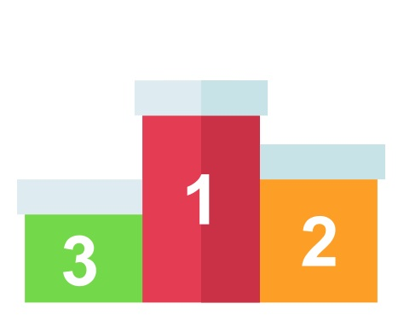
Bulma
1 - Vendedor TOP 3
2 -Rank Vendas
3 - Resumo

R$ 4.663,48

R$ 4.096,58
R$ 3.912,28

